상품제안서
파스텔라 PS14 8K 컬러암막 자동 곡자형 장우산(UPF50+) | 상품코드: S43191

 |  |  |  |  |  |  | 02-713-8555 | www.synergygift.co.kr
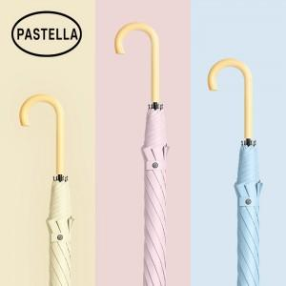

【상세/제작정보】 | <p><span style="font-size: 14pt;">※ 풀칼라인쇄 별도문의 바랍니다.</span></p>

【인쇄/포장옵션】 | 실크, 원단1도인쇄 / OPP(비닐)

【공급단가】 | 수량 | 30~ | 100~ | 300~ | 500~ | 1,000~
*VAT별도 | 단가 | 11,800원 | 10,900원 | 10,650원 | 10,200원 | 9,950원

【상품 URL】 | https://www.synergygift.co.kr:443/src/goods_detail.php?gdno=43191

